Quotation TTR 011-65
QUOTATION

Quotation No |  | : | TTR 082-65 REV.1 |  |  | Date : | 30/11/2022
To |  | : | ZEAQUEST COMPANY LIMITED
 |  |  | 26/28-29,9TH FLOOR,ORAKAN BUILDING,
 |  |  | SOI CHIDLOM,PLOENCHIT ROAD,
 |  |  | LUMPINEE,PATHUMWAN
 |  |  | BANGKOK,THAILAND 10330
Attn |  | : | สหัส ลิ้มประเสริฐ (Technical Manager)
E-mail |  | : | sahasl@ksseaport.com
Tel |  | : | 0644695525
Subject |  | : | Coffee machine for Mermaid Sapphire (SKL)

We are pleased to provide quotation as per the following details :
Item | Description |  |  | Qty | UM | Unit Price | Total Amount (THB) | ต้นทุน | 30% | รวม | ค่าส่ง | ขาย
1 | Coffee machine JURA-E8, Bean to Cup perfection for espresso, coffee, lattes |  | Offer Auto Kokoro Hi-Presso | 1 | unit | 32,550.00 | 32,550.00 | 23,500.00 | 7,050.00 | 30,550.00 | 2,000.00 | 32,550.00
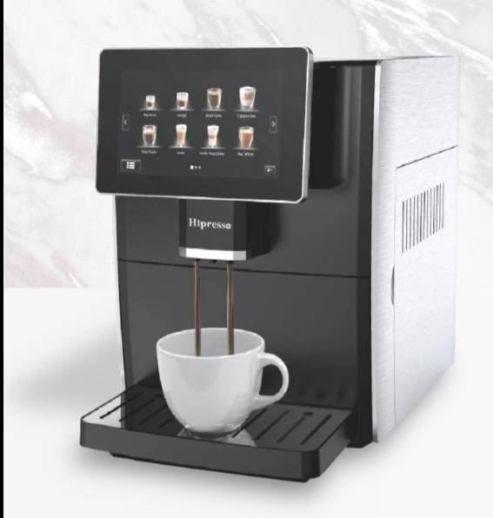
 |  |  | Fully Automatic Coffee Machine
 |  |  | ชงกาแฟได้ถึงวันละ 250 แก้ว
 |  |  | แรงดันปั้มน้ำ 19 บาร์,220V,50Hz,1350w
 |  |  | ความจุแท้งน้ำ 1.8L, น้ำหนักเครื่อง 13kg
 |  |  | ขนาดเครื่อง 46.3*28.3*36.5 ซม.
 |  |  | รับประกัน 1 ปี

 | Note | : | Less time 3-5 days |  |  | Total | 32,550.00
 |  |  |  |  |  | VAT 7% | 2,278.50
 | Term of Payment |  | เครดิต 30วัน หลังจากส่งมอบสินค้าแล้วเสร็จ |  |  | Grand Total | 34,828.50

We look forward to receive the confirmation from you soon.
 |  |  |  |  | Yours Faithfully | Approved By

 |  |  |  |  | ………………….………….. | ………………………….
 |  |  |  |  |  | Mr.Pumpath Riththipithchai
 |  |  |  |  |  | Director
 |  | Thanthara Co-operation Co.,Ltd.
 |  | 15/128 Soi Thiantalay 7 Bang Khun Thian Chai Thale Road Samae Dam, Bang Khun Thian Bangkok 10150
 |  | Contact person : Pumpath Riththipithchai 098-7949626 E-mail: info@thanthara.co.th

